TESTA
AGORÁ

CATALOGO TECNICO

2025

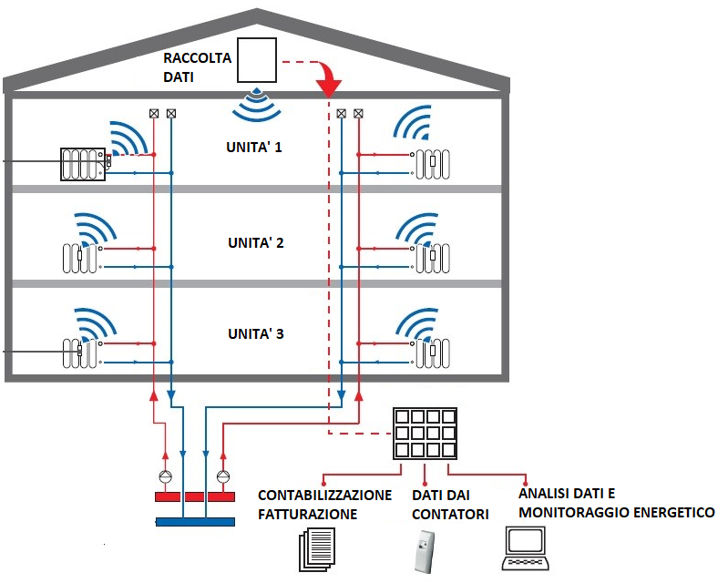
CONCENTRATORE DATI

Agora' srl

Sede Amministrativa: Via fante d'Italia N.97

31040 Giavera del Montello (TV)

P.I.04036520403 - C.F.04036520403

Tel.0422 874316 - Fax.0422 876270

info@agorainox.com - agoradepositotv@gmail.com

Sede Legale: Via Chiesa N.51

44124 Ferrara (FE)

Pag.2.
Contatori acqua fredda a getto unico - quadrante asciutto | AGORÁ
ZGCC / ZGCF
Il contatore ZGCC/ ZGCF è un contatore getto unico con orologeria a 8 rulli modularii accoppiamento magnetico protetto.
Il vantaggio di questo prodotto è rappresentato dalla sua forma estremamente compatta: grazie all’altezza
ridotta, il contatore si adatta senza difficoltà a qualsiasi situazione installativa.
Il contatore ZGCC- / ZGCF assicura una lettura affidabile dei dati per il consumo individuale.
Il disco modulatore consente una scansione dati elettronica non soggetta a interferenze esterne,
elemento base per la telelettura via radio dei dati con LoRaWAN® o wM-Bus (secondo lo standard OMS).
È possibile anche un modulo combinato M-Bus/impulsi.
Caratteristiche tecniche in sintesi
■ Contatore a getto singolo e quadrante asciutto con accoppiamento magnetico protetto
■ Con 8 rulli numeratori e disco modulatore
(≥1l/imp.), per una scansione dati elettronica non soggetta a interferenze esterne, elemento base per la
telelettura via radio (wM-Bus, LPWAN), M-Bus o impulsiva
■ possibile installazione orizzontale e verticale, anche per tubazioni a flusso ascendente e discendente
■ Finestra di lettura in plastica resistente ai raggi UV
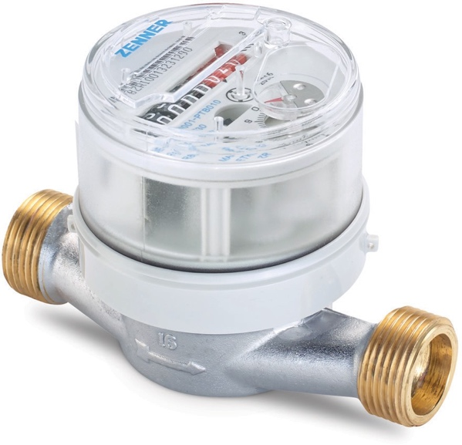
■ corpo in ottone conforme alla UBA list dell'Agenzia federale tedesca per l'ambiente
■ Orologeria girevole a 355°
■ pressione di esercizio MAp 16
■ certificato MlD
Opzioni per la telelettura
■ Di serie con interfaccia di comunicazione per modulo
EDc (Electronic Data capture):
– Modulo radio lpWAN-EDc (868 MHz) per loRaWAN®
– Modulo radio EDC wireless M-Bus secondo lo standard OMs (868 MHz), EN 13757-4
– Modulo combinato EDc M-Bus e a impulsi
Campi applicativi
■ per la misurazione del consumo di acqua potabile fredda e pulita o di acqua domestica fino a 30 ºc (ZGCF)
■ per la misurazione del consumo di acqua potabile calda e pulita o di acqua domestica fino a 90 ºc (ZGCC)

Pag.3.
Contatori acqua fredda getto multiplo - quadrante asciutto | AGORÁ
Il modello MTKD=GFO è realizzato con la nuova orologeria D di ZENNER ed è disponibile
in versione: MTKD-N=GFO con 7 rulli numeratori e indicatore magnetico per il contatto reed,
Si possono ottenere precisi risultati di misurazione anche in presenza di variazioni della qualità dell’acqua
o in difficili situazioni di installazione.
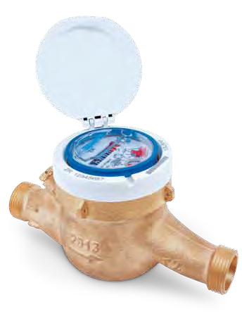
Caratteristiche tecniche in sintesi
■ Finestra di lettura in plastica di alta qualità resistente ai raggi UV
■ Orologeria a quadrante asciutto con protezione magnetica
■ Ghiera girevole e serigrafabile individualmente
■ Temperatura di esercizio fino a 30°C
■ Pressione di esercizio PN 16
■ Adatto per installazione orizzontale e verticale
■ L’orologeria è disponibile anche nella versione in rame (IP68)
■ Campo display da 0,1lt. a 99999 m³.
■ Il modello MTKD-N=GFO è predisposto per installare a posteriori il contatto reed per la tele lettura
■ Valore impulsivo standard 10 lt/imp., su richiesta 1 lt/Imp.
■ Conforme alla normativa MID

 | Pag.3

Pag.6.
Contacalorie compatto getto unico ZELSIUS | AGORÁ
Contatore di calorie e frigorie con volumetrica a getto unico
Un’innovativa tecnica di misurazione abbinata alla più moderna elettronica
per misurare anche i minimi consumi caratterizzano il zelsius compatto
Provvisto di una volumetrica a getto unico e di un’elettronica non soggetta
a interferenze esterne il Zelsius C5 compatto installato mediante bocchettoni
si può sostituire facilmente.
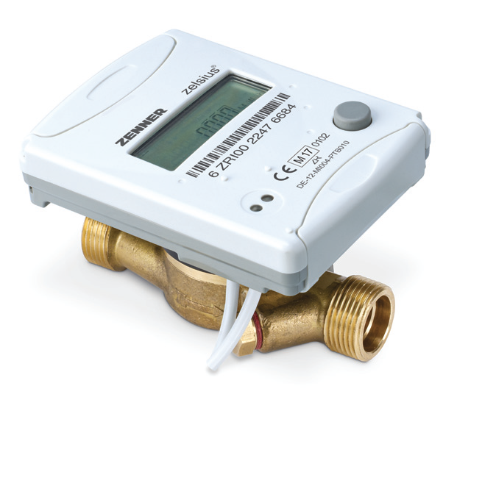
Dimensioni di collegamento
Portata nominale qp m3/h 0,6 - 1,5 - 2,5
Diametro nominale DN mm 15 - 15 - 20
Lunghezza cassa EAS L mm 110 110 130
Altezza H1 mm 40 - 40 - 40
Spazio min. necessario per l’installazione = 30 mm

Dimensioni
Altezza variante compatta:
Hmax = 55 mm
Emax = 21 mm
Altezza variante Combi (H1+H2):
Hmax = 65 mm
Emax = 21 mm

 | Pag.6

Pag.8.
Contacalorie compatto - ULTRASUONI ZELSIUS | AGORÁ
Contatore di calorie e frigorie con volumetrica ultrasuoni
Un’innovativa tecnica di misurazione abbinata alla più moderna elettronica
per misurare anche i minimi consumi caratterizzano il zelsius compatto
Provvisto di una volumetrica a ultrasuoni e di un’elettronica non soggetta
ad usura è stabile nel tempo, non sensibile allo sporco e in grado di misurare portate molto basse in modo affidabile.
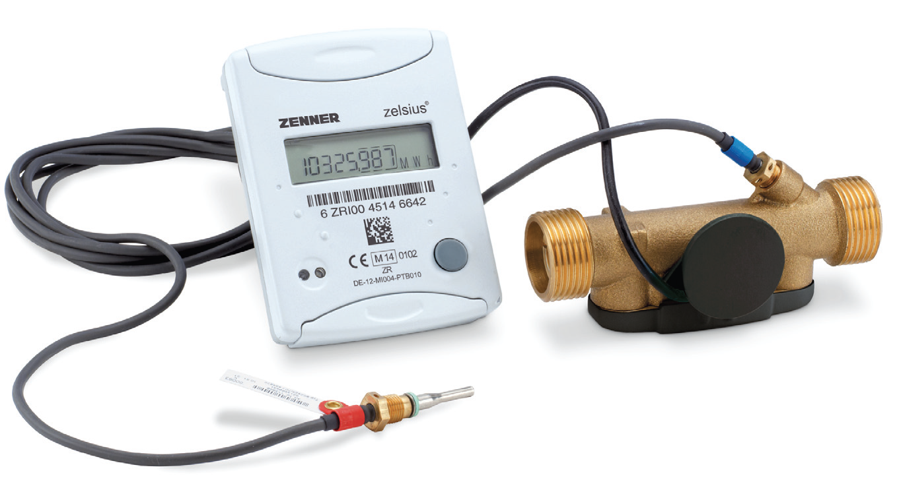
si può sostituire facilmente.
La parte volumetrica a ultrasuoni può funzionare fino a temperature di 130°C

 | Pag.8

Pag.11.
Unità di calcolo Multidata WR3 | AGORÁ

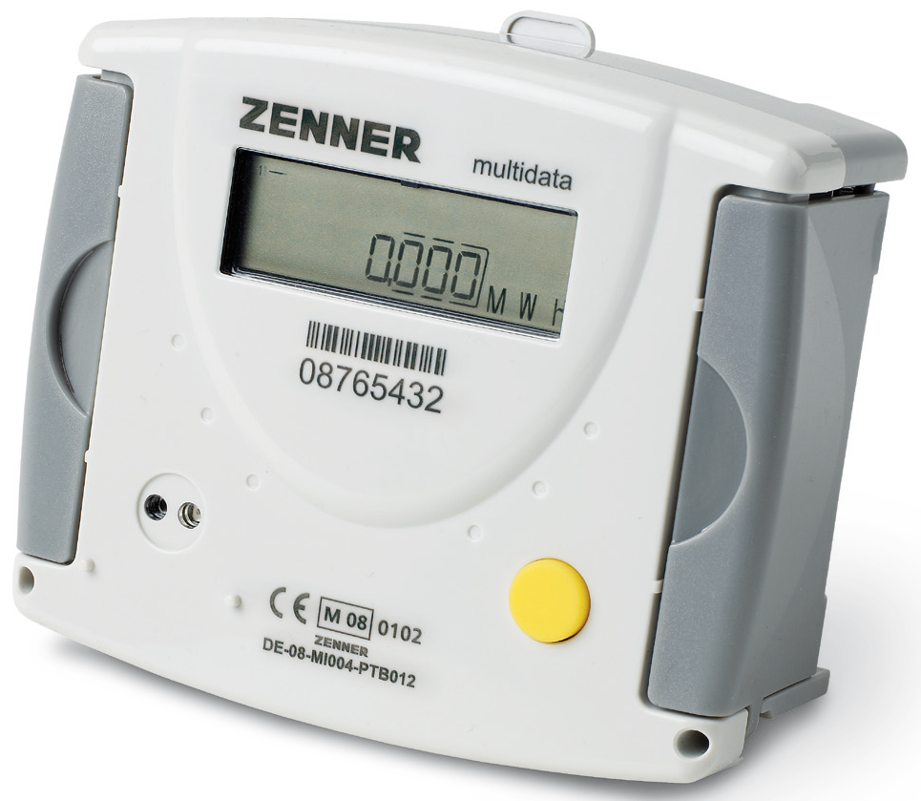

 | Pag.11

Pag.12.
Concentratore dati per lettura remota M-Bus | AGORÁ
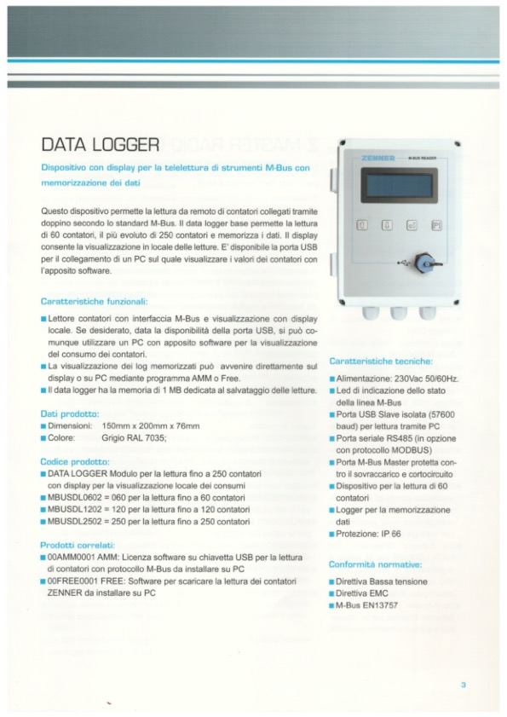

 | Pag.12

Pag.13.)
Concentratore dati per lettura remota M-Bus | AGORÁ
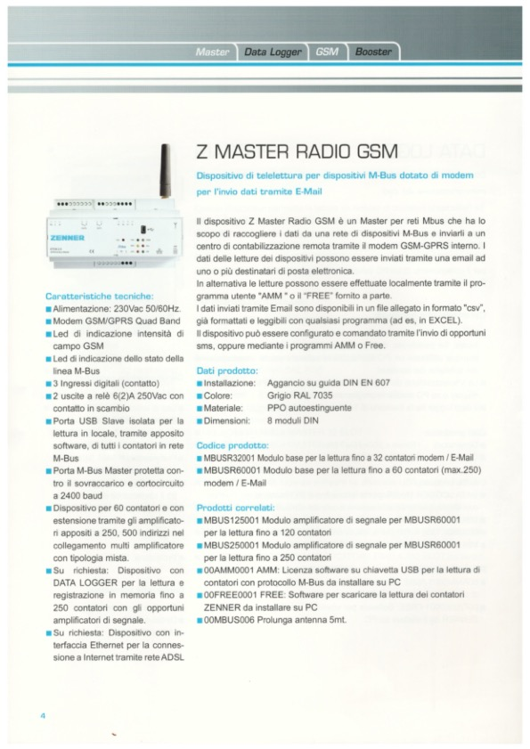

 | Pag.13

Pag.14.
Telelettura via cavo M-Bus | AGORÁ
Per la centralizzazione dei consumi mediante una rete di comunicazione via cavo (M-Bus) è necessario commettere
il cavo di uscita del contalitri commettere il cavo di uscita del contalitri (uscita impulsiva) al contabilizzatore di calore.
Il cavo ad uscita impulsiva dei contalitri deve essere collegato alla morsettiera. Per i collegamenti vedere figura 7D.
Per Io sviluppo della rete M-Bus (concentratore dati o registratore dati) consultare le istruzÌoni fornite con gli accessori.

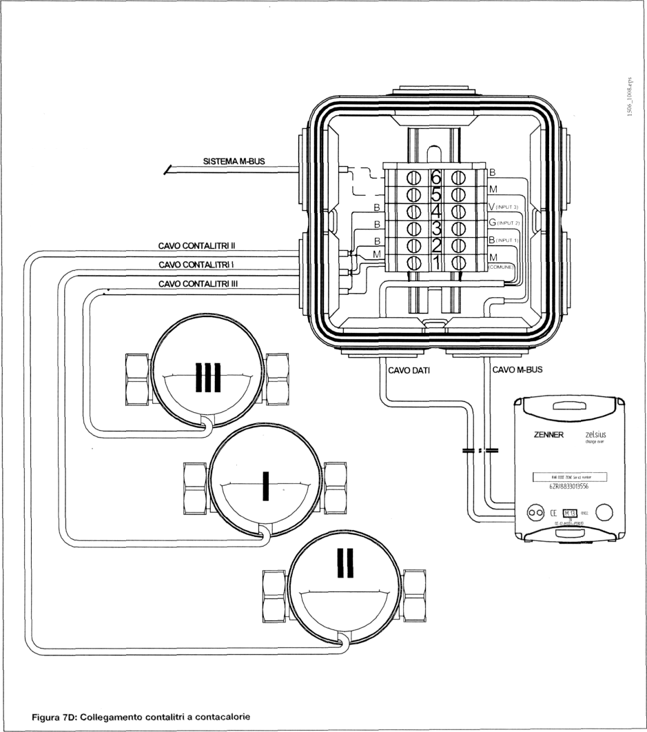
CR 0778(3)
LEG ENDA:
B=Bianco M=Marrone V=Verde
G=GiaIIo

Tale sistema permette la gestione di tutti i consumi dell’ edificio da un unica postazione risparmiando cosi sui tempi di lettura
e proteggendo allo stesso tempo la privacy degli utenti.
ì contabilizzatori di calore dei vari Moduli d'utenza possono trasmettere i consumi tramite un segnale di comunicazione (M-BUS
I consumi possono essere letti localmente oppure da postazione remota a seconda degli accessori utilizzati.Per lo sviluppo
della rete di comunicazione M-BUS è necessaria la presenza di un concentratore disponibile come accessorio.

 | Pag.14

Pag.15.
Programmi telelettura | AGORÁ
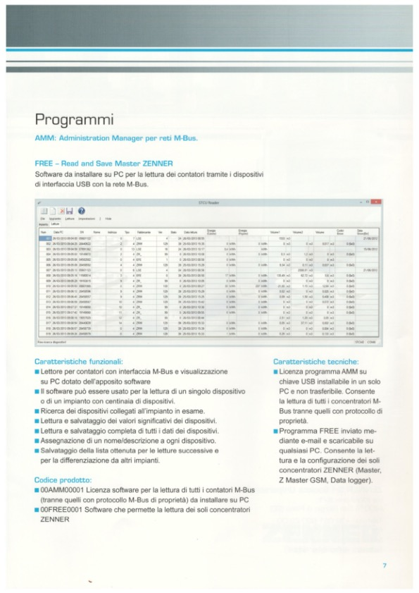

Tale sistema permette la gestione di tutti i consumi dell’ edificio da un unica postazione risparmiando cosi sui tempi di lettura
e proteggendo allo stesso tempo la privacy degli utenti.
ì contabilizzatori di calore dei vari Moduli d'utenza possono trasmettere i consumi tramite un segnale di comunicazione (M-BUS
I consumi possono essere letti localmente oppure da postazione remota a seconda degli accessori utilizzati.Per lo sviluppo
della rete di comunicazione M-BUS è necessaria la presenza di un concentratore disponibile come accessorio.

 | Pag.15

Pag.16.
Programmi telelettura | AGORÁ

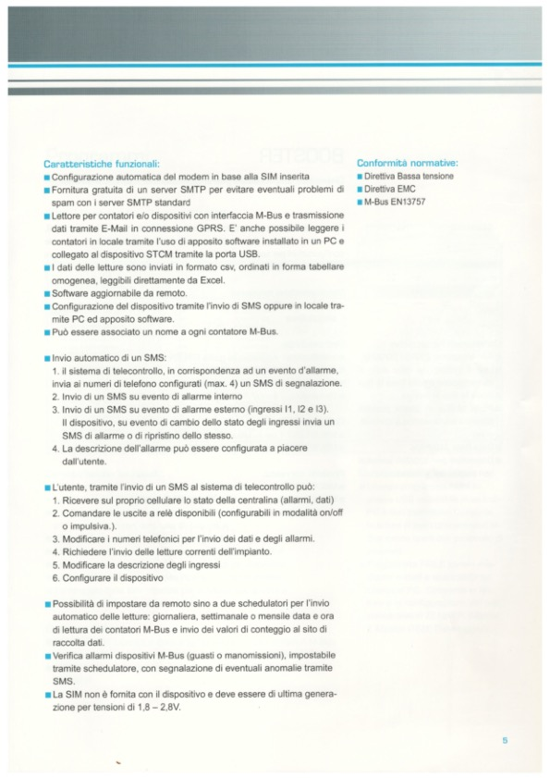

 | Pag.16

